Reporte
 | INFORME RESULTADOS PERIODO 3 LENGUAJE 4Bº año Básico

 | ESTABLECIMIENTO: ESCUELA LAS CAMELIAS
 | CURSO: 4º
 | PROFESOR(A) JEFE:

 | Resultados del curso:
 | Este informe detalla los resultados de la Prueba de Educación Lenguaje realizada el 1 alumnos. Mientras mayor es el número de alumnos presentes, más representativos son los datos
 | Los resultados del curso se muestran en porcentaje de logro, es decir, el número de preguntas buenas dentro del total de la prueba. Para que tenga una noción, las escalas de notas fijan el 60% de logro como equivalente a una nota 4.0

 | Indicador | Extracción explícita | Extracción implícita | Reflexión texto | Funciones Gramatical | Escritura
 | Promedio | 100% | 100% | 100% | 100% | 100%
 | Min | 100% | 100% | 100% | 100% | 100%
 | Max | 100% | 100% | 100% | 100% | 100%

 | Es importante considerar la dispersión dentro del curso. Fijarse en la diferencia entre el máximo y mínimo.

 | A continuación se muestra el rendimiento de los niños y niñas de su curso.

Nº | Nombre |  |  | Extracción explícita | Extracción implícita | Reflexión texto | Funciones Gramatical | Escritura
1 | Ancapán Vives Tomás Saúl |  |  | 100% | 100% | 100% | 100% | 100%
2 | Arriagada Bustos Bárbara Dayana
3 | Carrillo Ortega Jhon Axel
4 | Catripil Velásquez Francisca Soledad
5 | Chacano González Valentina Jeraldine
6 | Gómez Soto Alexis Alejandro
7 | Leyton Almonacid Franchesca Nicole
8 | Millar Mancilla Elier Poluan
9 | Molina López Leonardo David Rodrigo
10 | Montes Cisterna Nehemias Moisés
11 | Ojeda Araneda Diego Carlos Benjamín
12 | Ojeda Vallejos Jhon Elias
13 | Ojeda Vargas Annette Alexandra
14 | Ojeda Vargas Sherle Yamile
15 | Paredes Quintul Josselin Karina
16 | Ponce Carrasco Miguel Angel
17 | Reyes Valenzuela Pia Belen
18 | Sanhueza Santana Galiel Lisbehts
19 | Silva Pacheco Yosmeri Anaís
20 | Toledo Contreras Javier Esteban
21 | Triviño Nahuelquín Carla Verena
22 | Uribe Flores Diego Alfonso
23 | Valenzuela Díaz Martin Alexander
24 | Vargas Carimán Katherine Beatriz
25 | Vera Almonacid Belén Alejandra
26 | Vidal Vidal Kattie Fransyelle Yamilett
27 | Nuñez Muñoz Betxabet Macarena
28
29
30
31
32
33
34
35
36
37
38
39
40
41
42
43
44
45
46
PROMEDIO CURSO |  |  |  | 100% | 100% | 100% | 100% | 100%

 | Posterior a la corrección de la prueba ; su análisis debe considerar como referente la tabla de especificaciones, en los ítemes cada uno de sus estudiantes deben tener como mínimo el 50%. Si sus estudiantes no cumplen con este mínimo, esta información le daría señales que requieren de un fuerte reforzamiento en este eje
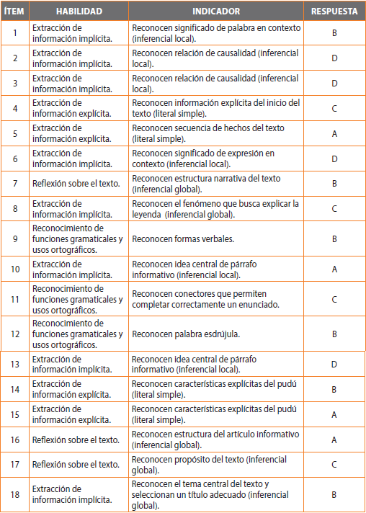
Pregunta | HABILIDAD |  | INDICADORES |  |  |  | Logro
 |  |  |  |  |  |  | 100%
 |  |  |  |  |  |  | 100%
 |  |  |  |  |  |  | 100%
 |  |  |  |  |  |  | 100%
 |  |  |  |  |  |  | 100%
 |  |  |  |  |  |  | 100%
 |  |  |  |  |  |  | 100%
 |  |  |  |  |  |  | 100%
 |  |  |  |  |  |  | 100%
 |  |  |  |  |  |  | 100%
 |  |  |  |  |  |  | 100%
 |  |  |  |  |  |  | 100%
 |  |  |  |  |  |  | 100%
 |  |  |  |  |  |  | 100%
 |  |  |  |  |  |  | 100%
 |  |  |  |  |  |  | 100%
 |  |  |  |  |  |  | 100%
 |  |  |  |  |  |  | 100%
19 | Escritura : escribir una leyenda según lo solicitado |  |  |  |  |  | 100%
 | Le pedimos que se centre en aquellas preguntas que están bajo el promedio del curso y trabaje aquellas habilidades que se indican en la tabla.

